画像
2016/9/15からのトレバト結果 |  |  |  |  |  | SL | ｴﾝﾄﾘｰ |  | 9月24日勉強会前の画像↓ | 9月24日勉強会前の気付き↓ | 9月24日勉強会後の気付き↓ | 9月24日勉強会後の画像↓
2 | GBPCAD | S/R FS | H4 | 買い | 0.15 Lot 決済逆指値 1.73173 Buy Stop 1.74454 指値 | 1.74454 | 2016-09-15 | 2:51:00 | 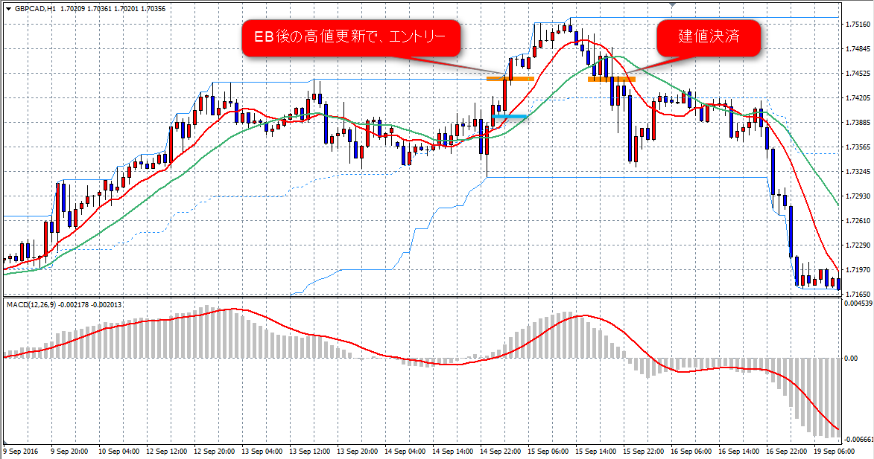 | FIB-61.8で決済を考えていた方が良かったかも知れません。(70PIPS) しかし、ルール通りなので、仕方なし。 | エントリーに使用したピンクのサポレジは、下落相場時の戻しのレジスタンス（赤丸）を通っており、買い方向のサポート判断には使える。 しかし、何度もレジスタンスとして使われており（水色丸）、戻りのない相場（オレンジ丸）でもあるため、反転で考えるべきでした。 買い方向で考えるとしても、一旦上に抜けた後、サポレジラインでサポートされてから、別の根拠があった場合にエントリーをすべきでした。 | 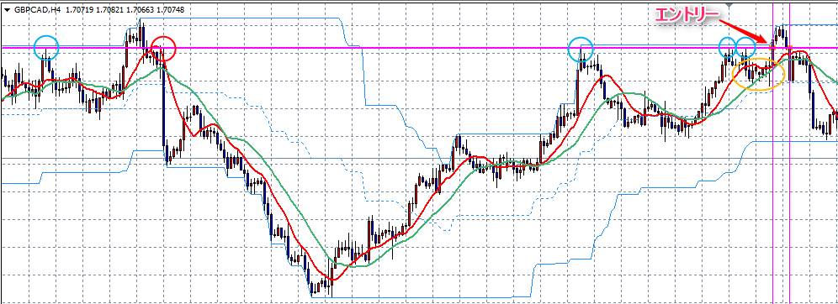
3 | AUDUSD | DB EB | D1 | 買い | 0.30 Lot 決済逆指値 0.74459 Buy Stop 0.75063 指値 | 0.75443 | 2016-09-16 | 0:35:00 | 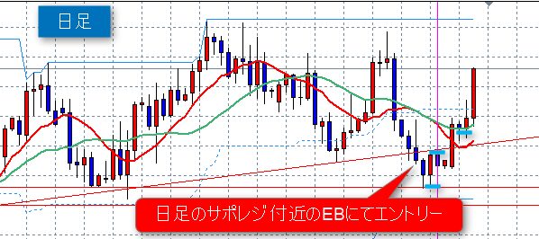 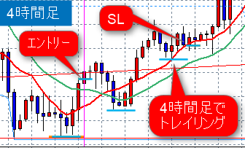 | もう少し我慢すれば、大きな利益になっていた。 ルール上は、ダウ理論崩れのため、仕方ないが、 そもそも、D1で入ったのにH4でダウ理論判断をしている。 D1でダウ理論判断をすべきだったかも知れない。 | エントリーに使用したオレンジのサポレジは、上昇トレンドの押し目サポート（水色丸）となっており、売り目線のレジスタンスとして有効。 しかし、今回のトレードでは、オレンジのラインをサポートとして買い目線で使ってしまっている。 赤丸から始まった下落トレンドは、戻りも大きく下落継続。 チャートパターンはヘッドアンドショルダー（斜め緑ライン）でもあり、そこからのファーストストライクの売り目線でみるべきでした。 （結果は上昇していますが…） | 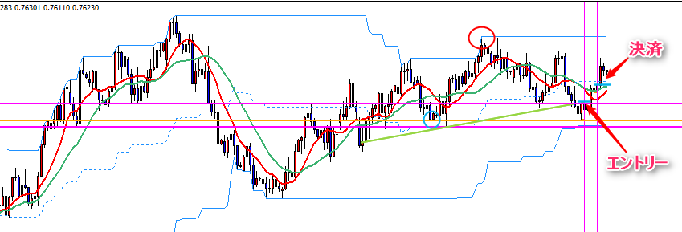
4 | AUDJPY | S/R PB | D1 | 買い | 0.22 Lot 決済逆指値 75.969 Buy Stop 76.860 指値 | 76.676 | 2016-09-19 | 8:34:00 | 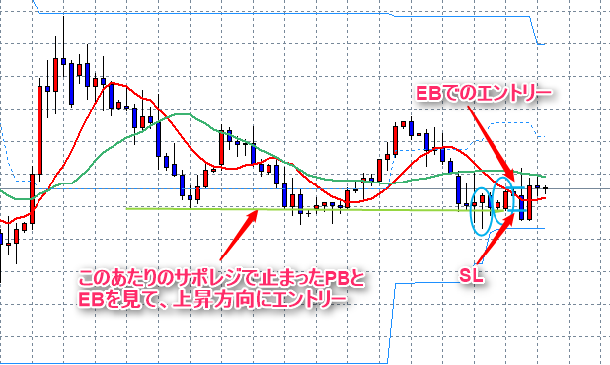 | 見境なくEBエントリーするのではなく、S/R判断でのエントリーなので、悪くはないと思うのですが、損切りとなりました。 もう一つ、根拠の追加が必要か？ | 直近、高値切下げとはならなかったため、下落トレンドではなくなり、ピンクのサポレジが直近安値（赤丸）で２回サポートしているため、利いていると考えます。 ダブルボトムの右の谷としてPB（水色丸左）が出ていて、上記サポレジにかかっているためここでのエントリーは有りだと思います。 ただし、PBでエントリーするなら、SLもサポレジを意識しているPBですべきでした。 なぜか、その右に出たEB（水色丸右）でSLを設定し、損切りとなってしまいました。 | 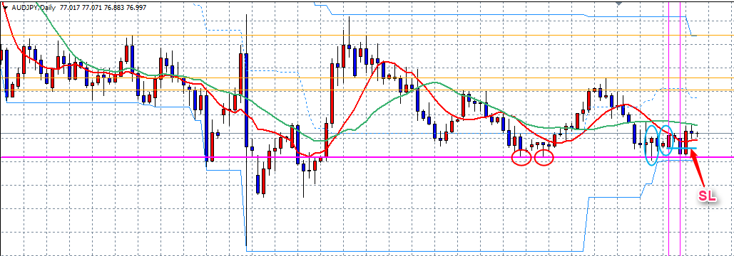
5 | AUDCAD | S/R EB | D1 | 買い | 0.21 Lot 決済逆指値 0.98836 Buy Stop 0.99763 指値 | 0.99763 | 2016.09.20 | 16:05:00 | 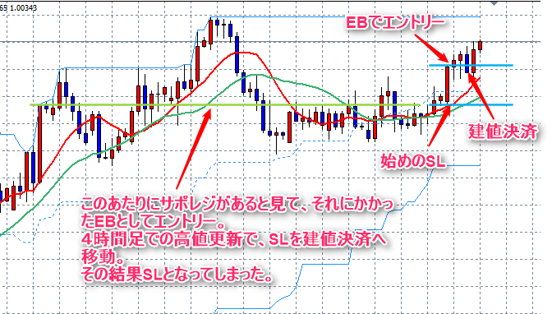 | もう少し我慢すれば、利益になっていた。 そもそも、D1で入ったのにH4でダウ理論判断をしている。 D1でダウ理論判断をすべきだったかも知れない。 また、S/Rを引く判断が、びみょーに自信なし。 | 下落相場の戻し（緑丸）で引いたサポレジが買い目線で時のサポートとなる。 青丸３つで複数回止められているが、戻りのある相場なので、反転の可能性は少し低く見る。 今回は赤丸左のEBでエントリーしたが、買い方向のサポレジとしては、オレンジのラインで考える必要があり、一旦、上方向に抜けてからのサポレジを意識したPB(赤丸右）で買いエントリーとすべきでした。 | 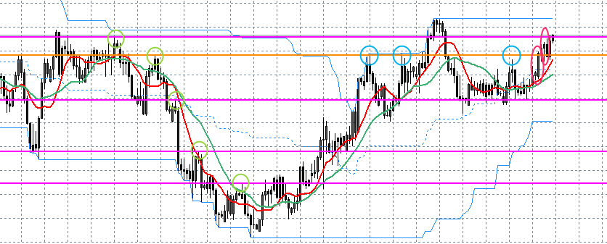
6 | AUDCHF | S/R EB | D1 | 買い | 0.20 Lot 決済逆指値 0.73263 Buy Stop 0.74163 指値 |  | 2016-09-21 | 16:00:00 | 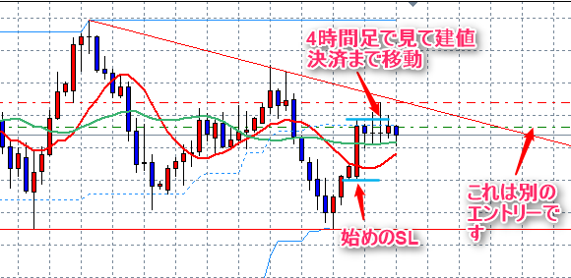 | エントリータイミングの根拠がEBのみ。 ダイバージェンスもサポレジもなし。 反省トレード。 | 下落相場の戻し（緑丸）で引いたサポレジが買い目線で時のサポートとなる。 赤丸のEBの安値付近を見てもサポレジは無く、レンジの真ん中あたりでもあり、上にはトレンドラインもあり、ここでの買いは根拠がない。 | 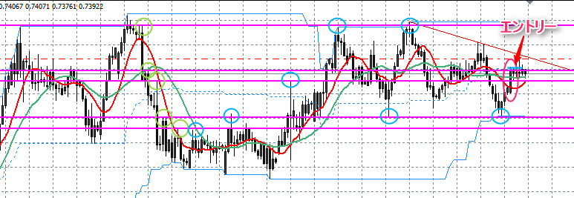
7 | EURGBP | S/R EB | H4 | 買い | 0.50 Lot 決済逆指値 0.85365 Buy Stop 0.85689 指値 | 0.86011 | 2016-09-20 | 1:18:00 | 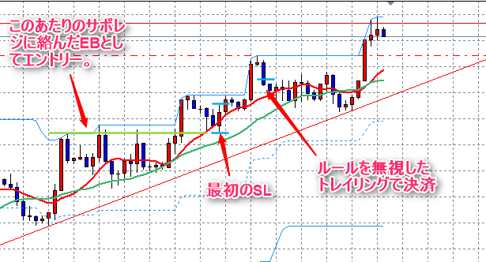 | ルールを無視したトレイリングで損切り。 反省トレード。 | 日足のサポレジ（太いピンク線）にも4時間足のサポレジ（細いピンク線）にもかかっておらず、MA10にかかったEBという根拠のみ。 もう少し、サポレジ、戻りのない相場、ダイバージェンス、チャートパターンに関連した根拠が必要。 | 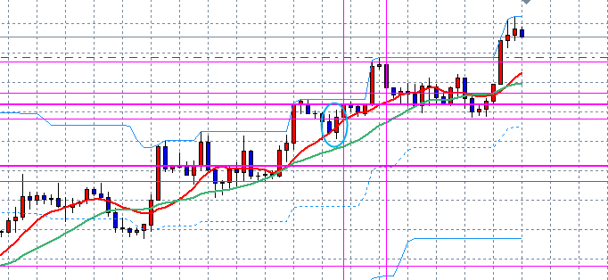
8 | EURGBP | EB 再 | D1 | 買い | 0.27 Lot 決済逆指値 0.85576 Buy Stop 0.86309 指値 | 0.85576 | 2016-09-23 | 19:25:00 | 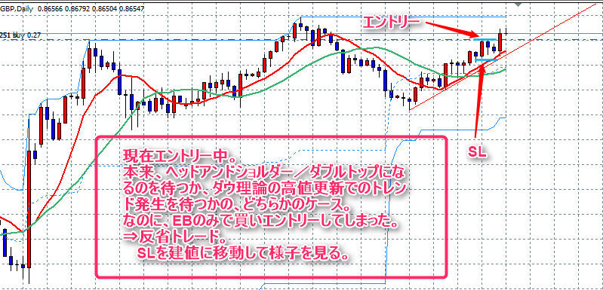 | Open 現在エントリー中。 本来、ヘッドアンドショルダー／ダブルトップになるのを待つか、ダウ理論の高値更新でのトレンド発生を待つかの、どちらかのケース。 なのに、EBのみで買いエントリーしてしまった。 ⇒反省トレード。 SLを建値に移動して様子を見る。 | かなり遠い下落相場の戻しにサポレジを引いたのがピンク線で、ピンク線は買い目線のものです。 青丸EBを用いるのであれば、サポレジでのサポート（緑丸）を待っての買いかも知れませんが、そもそもここで買い行う根拠は少ない。 ヘッドアンドショルダー、または、ダブルトップを待つべき。 | 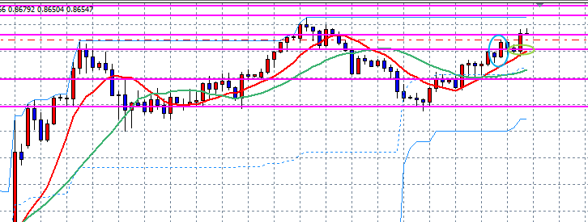
9 | EURUSD | EBのみ | D1 | 売り | 0.43 Lot 決済逆指値 1.11975 Buy Stop 1.11509 指値 | 1.11871 | 2016-09-21 | 12:35:00 | 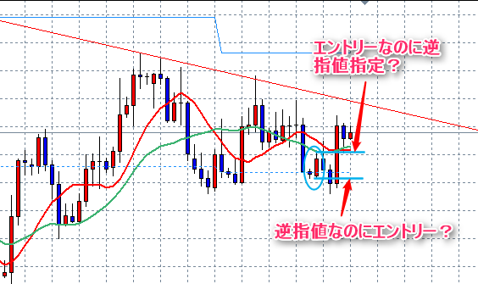 | エントリー根拠がEBのみのサポレジなし。 本当は買い方向EBなのに、勘違いして売り注文してしまった。（大問題） 反省トレード。 意味不明。 スマホエントリーによる大失敗？？？。 | 意味不明 論外
10 | GBPCAD | S/R EB | D1 | 売り | 0.16 Lot 決済逆指値 1.72417 Buy Stop 1.71165 指値 | 1.71611 | 2016-09-21 | 12:43:00 | 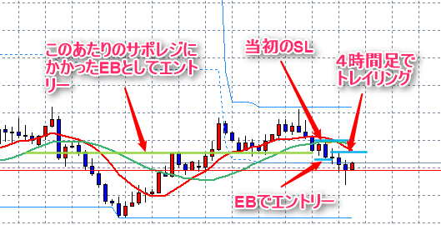 | サポレジ、MAに絡んだEBでの売り。 4時間足でトレイリングを行い、損切り。 反省トレード。 | 青丸EBでエントリーする根拠がない
11 | EURCAD | S/R PB 後追い | D1 | 売り | 0.04 Lot 決済逆指値 1.47004 Buy Stop 1.41567 指値 | 1.47004 | 2016-09-21 | 21:13:00 | 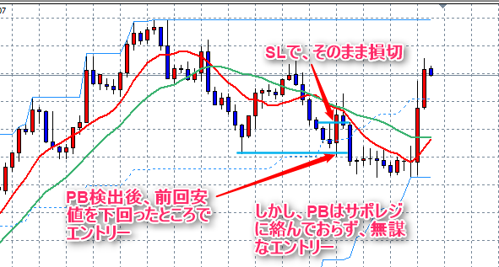 | サポレジのない単なるPBでのエントリー。 エントリー根拠が少ない。 反省トレード。 | しかけ１ですらない。 青丸EBでエントリーする根拠がない | 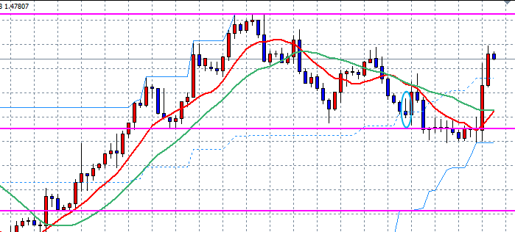
12 | AUDCHF | S/R EB SLはﾄﾚﾝﾄﾞﾗｲﾝ | H4 | 売り | 0.40 Lot 決済逆指値 0.74540 Sell Stop 0.74047 指値 | 0.7454 | 2016-09-22 | 21:13:00 |  | Open
13 | EURCHF | S/R EB | H4 | 売り | 0.43 Lot 決済逆指値 1.09083 Sell Stop 1.08627 指値 | 1.09083 | 2016-09-23 | 1:18:00 | 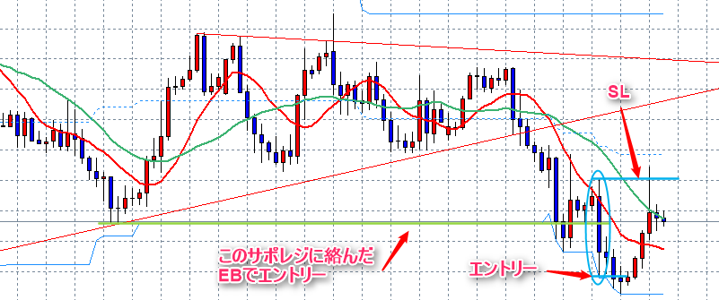 | サポレジの見方に自信がないトレード。 エントリー後の結果は仕方なし。 | 緑丸にかかったサポレジ（２つ目のピンク線）に当たったEBだが、チャートパターンやFIBなどの根拠が足りない。 | 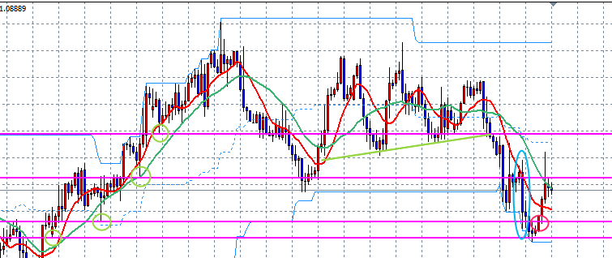
14 | CADJPY | S/R WB EB | D1 | 買い | 0.14 Lot 決済逆指値 76.157 Buy Stop 77.502 指値 | 76.157 | 指値 | Working
15 | NZDCHF | ＷＴ確定 待ち | D1 | 売り | 0.13 Lot 決済逆指値 0.72023 Sell Stop 0.70538 指値 | 0.72023 | 2016-09-23 | 13:09:00 |  | Open
16 | EURNZD | WB | D1 | 買い | 0.05 Lot 決済逆指値 1.55106 Sell Stop 1.51633 指値 | 1.51633 | 2016-09-24 | 0:52:00 |  | Open

